상품제안서
아이리버 블루투스스피커 IR-BT500 Coffee | 상품코드: S00462

 |  |  |  |  |  |  | 02-713-8555 | www.synergygift.co.kr
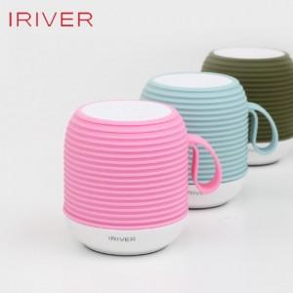

【상세/제작정보】

【인쇄/포장옵션】 | 레이저 / 포장지포장

【공급단가】 | 수량 | 40~ | 100~ | 300~ | 500~ | 1,000~
*VAT별도 | 단가 | 19,630원 | 18,900원 | 18,180원 | 17,450원 | 17,010원

【상품 URL】 | https://www.synergygift.co.kr:443/src/goods_detail.php?gdno=11070

